Générique
 |  |  |  |  | 44 rue d'Alésia - TSA 81449 75158 Paris cedex 14 01 53 91 45 55
 | version 23/01/23

BON DE COMMANDE à renvoyer à contact@excellence-vegetale.org ; (copie à s.robert@excellence-vegetale.org ; s.legall@excellence-vegetale.org) |  |  |  | Date :
Adresse de livraison
ROSIERS | Référence | Description | Prix à l'unité | Quantité | Total
 | RLR-001 | Racines Nues (A conserver humide, planter sous 8 jours) | 0.07 € |  | - €
 | RLR-002 | Conditionnés Automnes (A planter avant le 31 janvier) | 0.07 € |  | - €
 | RLR-003 | Conditionnés Printemps (A planter avant le 30 avril) | 0.07 € |  | - €
 | RLR-008 | Conteneurs Automnes (A planter avant le 28 février) | 0.13 € |  | - €
 | RLR-004 | Conteneurs Printemps (A planter avant le 30 juin) | 0.10 € |  | - €
 | ATTENTION ! Frais de port en plus | Panneau aquilux à suspendre 40x120cm Imprimé recto | 8.95 € |  | - €
 |  | Chevalet de comptoir en PVC Format A3. Imprimé recto | 9.25 € |  | - €
SAPINS | Référence | Description | Prix à l'unité | Quantité | Total
 |  | Etiquettes à agrafer numérotées | 0.15 € |  | - €
 | ATTENTION ! Frais de port en plus | Panneau aquilux à suspendre 40x120cm Imprimé recto | 8.95 € |  | - €
 |  | Chevalet de comptoir en PVC Format A3. Imprimé recto | 9.25 € |  | - €
FRUITIERS | Référence | Description | Prix à l'unité | Quantité | Total
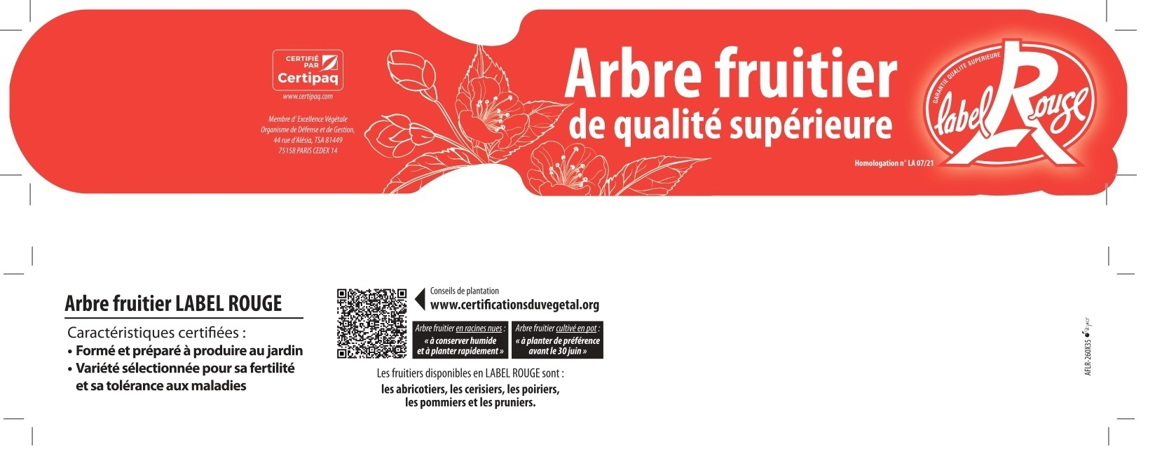 |  | Etiquettes à boucle | 0.15 € |  | - €
 | ATTENTION ! Frais de port en plus | Panneau aquilux à suspendre 40x120cm Imprimé recto | 9.95 € |  | - €
GERANIUMS | Référence | Description | Prix à l'unité | Quantité | Total
 |  | Etiquettes à agrafer | 0.08 € |  | - €
 | ATTENTION ! Frais de port en plus | Panneau aquilux à suspendre 40x120cm Imprimé recto | 8.95 € |  | - €
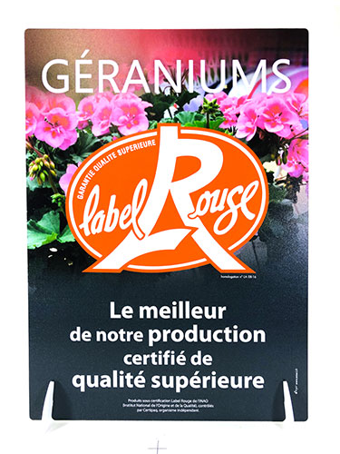 |  | Chevalet de comptoir en PVC Format A3. Imprimé recto | 9.25 € |  | - €
DALHIAS | Référence | Description | Prix à l'unité | Quantité | Total
 | ATTENTION ! Frais de port en plus | Panneau aquilux à suspendre 40x120cm Imprimé recto | 8.95 € |  | - €
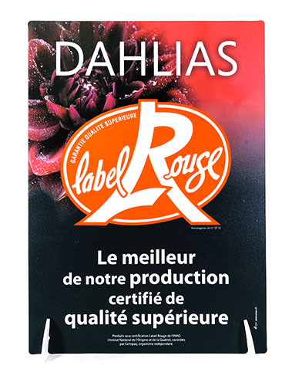 |  | Chevalet de comptoir en PVC Format A3. Imprimé recto | 9.25 € |  | - €

